主竞品信息收纳拆解表
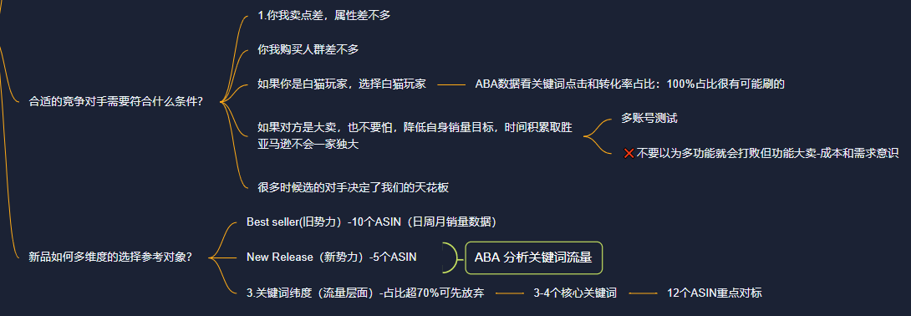
要求：
1. 收集样本要求：
采集来源 | BSR-10个ASIN的日周月销量数据
 | New Release-5个ASIN
 | 3-4个核心主推词排位前3的竞品

对标具体条件： | 1，卖点功能属性差不多
 | 2.目标人群一致
 | 3.推广手段一样

2. 目标用途 | 整理拆解主对标对手的基本信息，为撰写Lising做准备

3.时间要求 | 整理完词库后进行整理，7天完成（2天完成基本信息，7天完成动态信息跟踪）

4完成标准：

